สรุปเบิกเงินค่าวัสดุ (ดล)
ภาพประกอบ
ลำดับ | รายละเอียด |  |  |  |  |  |  |  |  |  | ภาพ
1 | บริษัท ซีอาร์ซี ไทวัสดุ จำกัด (สาขาศรีราชา)
1.1 | 8858658300827 ตู้กันน้ำพลาสติกฝาทึบ 4x6 LEETECH L-CA416G เทา | ( | 98 | บาท * | 1 | ชิ้น | ) | = | 98.00 | บาท
1.2 | 8859298510355 ท่อหด PL 1.5 /R-แดง 2ม. | ( | 17 | บาท * | 1 | ชิ้น | ) | = | 17.00 | บาท
1.3 | 8851899501107 กาวแท่ง TAI-FONG TG-12 12 แท่ง ใส | ( | 53 | บาท * | 1 | ชิ้น | ) | = | 53.00 | บาท
1.4 | 8859298510010 ท่อหด PL 1.5 /BK-ดำ 2ม. | ( | 17 | บาท * | 1 | ชิ้น | ) | = | 17.00 | บาท
1.5 | 2000603175967 ปืนยิงกาวร้อน 10 วัตต์ GIANT KINKONG KL-1012 เหลือง | ( | 158 | บาท * | 1 | ชิ้น | ) | = | 158.00 | บาท
1.6 | 0000041635216 สายรัดสายไฟ GIANT KINGKONG HT-2.5x100 4นิ้ว แพ็ค 100ชิ้น ดำ | ( | 28 | บาท * | 1 | ชิ้น | ) | = | 28.00 | บาท
1.7 | 8855890024924 ท่อตรงยูพีวีซี 25มม. 2.90M. EAGLE EG25 ขาว | ( | 63 | บาท * | 1 | ชิ้น | ) | = | 63.00 | บาท
1.8 | 2000603173666 หัวแร้งบัดกรีด้ามปืน 20W/120W LUZINO TQ-85 ส้ม | ( | 180 | บาท * | 1 | ชิ้น | ) | = | 180.00 | บาท
1.9 | 2000603173741 ตะกั่ว 16 กรัม LUZINO SW-16G | ( | 58 | บาท * | 1 | ชิ้น | ) | = | 58.00 | บาท
1.10 | 8859298504125 เคเบิลแกลนด์ PL PG7-ดำ | ( | 13 | บาท * | 2 | ชิ้น | ) | = | 26.00 | บาท
1.11 | 8859298504132 เคเบิลแกลนด์ PL PG9-ดำ | ( | 13 | บาท * | 2 | ชิ้น | ) | = | 26.00 | บาท
2 | บริษัท เอส. สมาร์ทเทค ซิสเต็ม จำกัด (สำนักงานใหญ่)
2.1 | [P0002] XL6009 DC-to-DC Step up Converter Module 3-32V to 5-40V 4A | ( | 55 | บาท * | 1 | ชิ้น | ) | = | 55.00 | บาท
2.2 | [M0103] Waterproof Ultrasonic Module เซ็นเซอร์วัดระยะทาง อัลตร้าโซนิค กันน้ำ แบบมีสาย (JSN-SR04T) | ( | 285 | บาท * | 1 | ชิ้น | ) | = | 285.00 | บาท
2.3 | [P0164] โมดูลชาร์จถ่าน ป้องกันแบตเตอรี่ลิเธียม 1 ก้อน 3.7V 3A lithium battery protection board 18650 1S | ( | 20 | บาท * | 1 | ชิ้น | ) | = | 20.00 | บาท
2.4 | [P0417] โมดูลชาร์จแบตเตอรี่ลิเธียมพลังแสงอาทิตย์ 3.7V 4.2V แปลงไฟออก 12V 2A Mini Solar Lipo Charger Board CN3791 MPPT Lithium Battery | ( | 120 | บาท * | 1 | ชิ้น | ) | = | 120.00 | บาท
2.5 | [P0319] ถ่านชาร์จ lithium battery แบตเตอรี่ลิเธียม MH1 18650 3.7V 3200mAh | ( | 170 | บาท * | 3 | ชิ้น | ) | = | 510.00 | บาท
2.6 | [P0420] Solar Cell โซลาร์เซลล์ 6V 6W 1A 180*270mm พร้อมขาตั้ง | ( | 360 | บาท * | 3 | ชิ้น | ) | = | 1,080.00 | บาท | 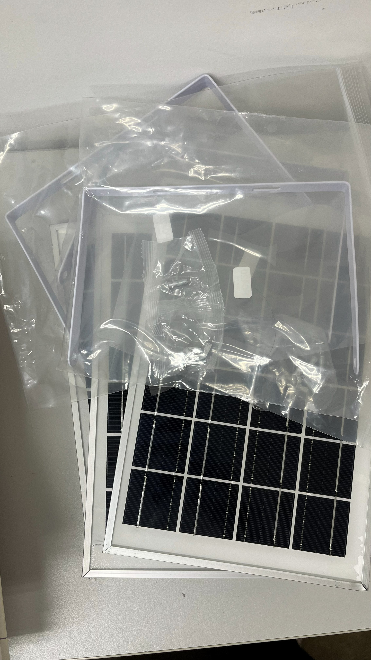
2.7 | [M1688] โมดูล 4G LTE SIM7600A-H Development Board รองรับ CAT4 พร้อม GPS และ Voice (Global Version) | ( | 2,150 | บาท * | 1 | ชิ้น | ) | = | 2,150.00 | บาท
2.8 | [PJ033] ชุดอุปกรณ์ DIY อิเล็กทรอนิกส์ใหม่ พร้อมบอร์ดทดลอง 830 จุด สายไฟจั๊มเปอร์ตัวต้านทาน LED สำหรับ Arduino ESP8266 ESP32 และ Raspberry Pi | ( | 200 | บาท * | 1 | ชุด | ) | = | 200.00 | บาท
2.9 | [A0325] 22AWG สายไฟอ่อน สีแดง ใส้เต็ม 1เมตร | ( | 8 | บาท * | 3 | เมตร | ) | = | 24.00 | บาท
2.10 | [A0327] 22AWG สายไฟอ่อน สีดำ ใส้เต็ม 1เมตร | ( | 8 | บาท * | 3 | เมตร | ) | = | 24.00 | บาท
2.11 | [A0484] 18AWGสายไฟอ่อน สีแดง ใส้เต็ม 10เมตร | ( | 110 | บาท * | 1 | เมตร | ) | = | 110.00 | บาท
2.12 | [A0483] 18AWGสายไฟอ่อน สีดำ ใส้เต็ม 10เมตร | ( | 110 | บาท * | 1 | เมตร | ) | = | 110.00 | บาท
2.13 | [M0204] Camera Module (OV7670) | ( | 90 | บาท * | 2 | ชิ้น | ) | = | 180.00 | บาท | 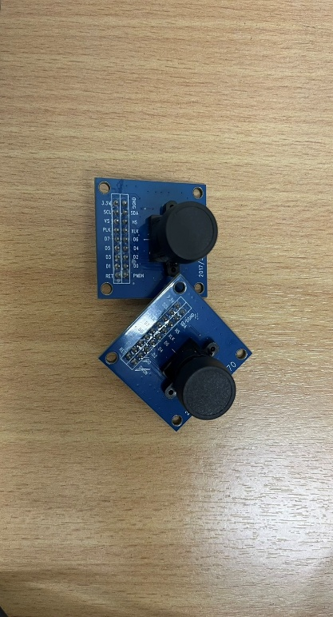
2.14 | [M1537] ESP32 NodeMCU ESP-WROOM-32 Wi-Fi and Bluetooth Module Dual Core Consumption 30P CP2102 USB Type-C | ( | 200 | บาท * | 1 | ชิ้น | ) | = | 200.00 | บาท
3 | บริษัท ซีพี แอ็กซ์ตร้า จำกัด (มหาชน) (สาขาที่ 00597)
3.1 | 6904531006996 TOSHINOปลั๊ก5ช่อง5สวิตช์ สีขาว 3ม. | ( | 559 | บาท * | 3 | ชิ้น | ) | = | 1,677.00 | บาท
4 | บริษัท ฮาร์ดแวร์เฮาส์ คอร์ปอเรชั่น จำกัด (สาขาแหลมฉบัง) (สาชาที่ 00009)
4.1 | 6942629230960 กล่องใส่ของ TACTIX 8ช่อง | ( | 257 | บาท * | 1 | ชิ้น | ) | = | 257.00 | บาท

